表1
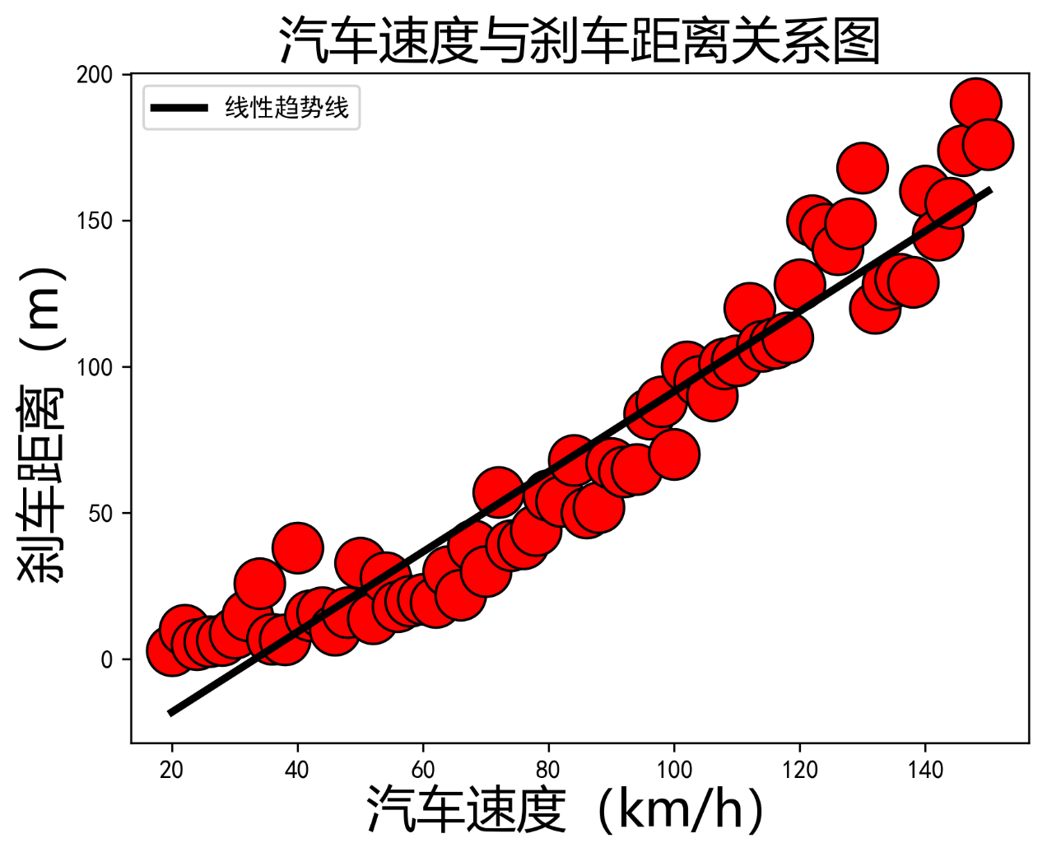
汽车速度（km/h） | 刹车距离（m）
20 | 3
22 | 10
24 | 5
26 | 6
28 | 6.5
30 | 9
32 | 15
34 | 26
36 | 7
38 | 6.8
40 | 38
42 | 15
44 | 16
46 | 10
48 | 16
50 | 33
52 | 14
54 | 28
56 | 18
58 | 20
60 | 20.5
62 | 19.6
64 | 30
66 | 22
68 | 39
70 | 30
72 | 57
74 | 39
76 | 39.6
78 | 44
80 | 56
82 | 54
84 | 68
86 | 50
88 | 52
90 | 67
92 | 64
94 | 65
96 | 84
98 | 88
100 | 70
102 | 100
104 | 95
106 | 90
108 | 101
110 | 102
112 | 120
114 | 107
116 | 108
118 | 110
120 | 128
122 | 150
124 | 147
126 | 140
128 | 149
130 | 168
132 | 120
134 | 128
136 | 130
138 | 129
140 | 160
142 | 145
144 | 156
146 | 174
148 | 190
150 | 176

